Sheet1
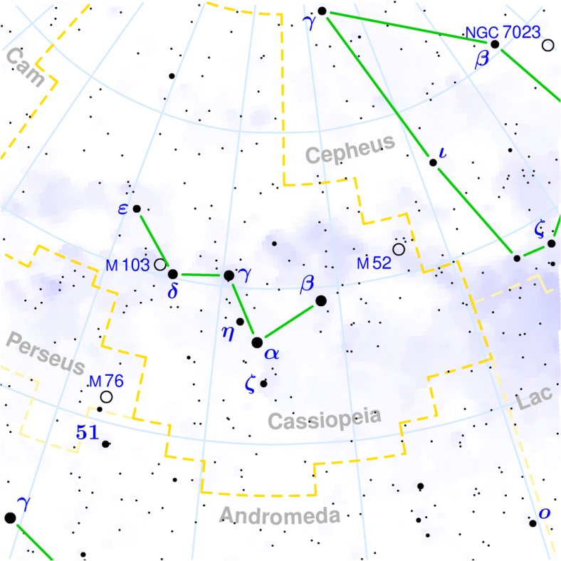
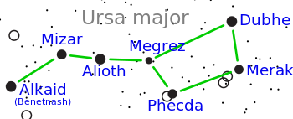
STERNBILD |  | NO | COLOR | NAME | REKTASZENSION | DEKLINATION | HELLIGKEIT

URSA MAJOR | GROSSER WAGEN | 1 |  |  |  |  |  | https://de.wikipedia.org/wiki/Gro%C3%9Fer_B%C3%A4r
 |  | 1.1 |  | Alkaid | 13h 47m 32,44s | +49° 18′ 47,8″ | 1,85 mag | https://de.wikipedia.org/wiki/Alkaid
 |  | 1.2 |  | Mizar | 13h 23m 56,21s | +54° 55′ 18,8″ | 3,94 mag
 |  | 1.3 |  | Alioth | 12h 54m 1,75s | +55° 57′ 35,4″ | 1,76 mag
 |  | 1.4 |  | Megrez | 12h 15m 25s | +57° 1′ 56″ | 3,4 mag
 |  | 1.5 |  | Phekda | 11h 53m 49,85s | +53° 41′ 41,1″ | 2,41 mag
 |  | 1.6 |  | Merak | 11h 01m 50,48s | +56° 22′ 56,7″ | 2,34 mag
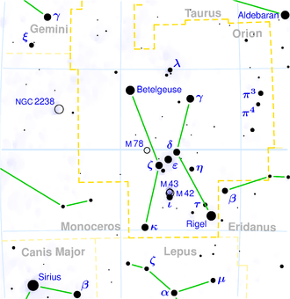
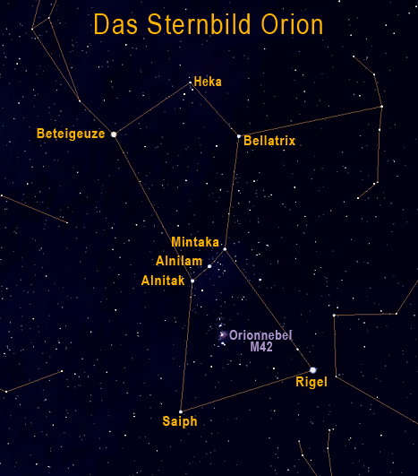
 |  | 1.7 |  | Dubhe | 11h 03m 43,7s | +61° 45′ 04″ | 1,7 mag

ORION | ORION | 2
 |  | 2.1 |  | Beteigeuze | 05h 55m 10,3s | +07° 24′ 25,4″ | 0,6 mag
 |  | 2.2 |  | Bellatrix | 05h 25m 7,86s | +06° 20′ 58,9″ | 1,64 mag
 |  | 2.3 |  | Rigel | 05h 14m 32,3s | −8° 12′ 05,9″ | 0,18m
 |  | 2.4 |  | Saiph | 05h 47m 45,39s | -09° 40′ 10,6″ | 2,07 mag
 |  | 2.5 |  | Alnitak | 05h 40m 46s | -01° 56.6′ | 2,03 mag
 |  | 2.6 |  | Alnilam | 05h 36m 12,81s | -01° 12′ 6,9″ | 1,69 mag
 |  | 2.7 |  | Mintaka | 05h 32m 00,4s | −0° 17′ 57″ | 2,21m
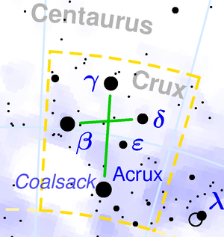
CRUCIS | KREUZ DES SÜDENS | 3
 |  | 3.1 |  | Acrux | 12h 26m 35,9s | −63° 05′ 56,7″ | 1,3 mag
 |  | 3.2 |  | Becrux | 12h 47m 43,3s | -59° 41′ 20″ | 1,25 mag
 |  | 3.3 |  | Gacrux | 12h 31m 10s | -57° 06′ 48″ | 1,59 mag
 |  | 3.4 |  | Decrux | 12h 15m 8,7s | -58° 44′ 56″ | 2,79 mag
 |  | 3.5 |  | Epsilon Crucis | 12h 21m 21,61s | -60° 24′ 4,1″ | 3,59 mag

